Sheet1
 |  |  |  |  | Riesgo Inherente |  |  |  | Riesgo Residual
ID | Categoría | Descripción | Efecto | Trigger | Probabilidad (Inherente) | Impacto (Inherente) | Riesgo (Inherente) | Plan de mitigación | Probabilidad (Residual) | Impacto (Residual) | Riesgo (Residual)
R01 | Planificación | Subestimar el tiempo requerido para configurar la sincronización de la DB local con la nube (Supabase) y el manejo de evidencias. | Retraso persistente en el cronograma. | Desviación sostenida de la curva de trabajo real en el Burndown Chart. | Probable (5) | Alto (5) | 25 | Utilizar estimación por Puntos de Historia, apoyarse en el Burndown Chart para seguimiento diario y agregar un buffer de contingencia del 20% al cronograma. | Posible (3) | Significativo (3) | 9
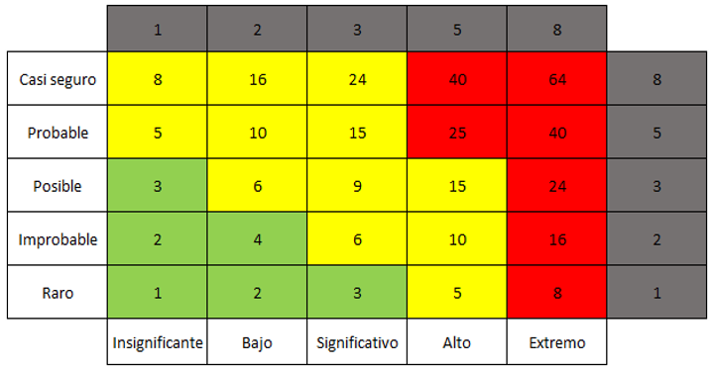
R02 | Tecnológico | Curva de aprendizaje alta o bloqueo técnico al implementar la captura biométrica en pantalla y la generación de hashes (SHA-256) en PDFs. | Incertidumbre arquitectónica y bloqueo técnico. | Complejidad en la implementación de captura biométrica o generación de hashes. | Posible (3) | Alto (5) | 15 | Destinar semanas específicas en la Fase 1 para desarrollar Pruebas de Concepto (PoC) sobre firmas digitales. | Improbable (2) | Significativo (3) | 6
R03 | Recurso Humano | Problemas de salud del desarrollador que impidan avanzar con la codificación o documentación durante semanas críticas del cuatrimestre. | Imposibilidad de avanzar con la codificación o documentación. | Problemas de salud del desarrollador. | Posible (3) | Extremo (8) | 24 | Mantener documentación y código en GitHub y planificar sprints con holgura para absorber hasta 10 días de inactividad. | Posible (3) | Significativo (3) | 9
R04 | Requerimientos | Ampliación no planificada del alcance del MVP durante las revisiones con la cátedra o por sobre-ambición propia. | Crecimiento o cambio no planificado del alcance. | Revisiones con la cátedra o sobre-ambición propia. | Probable (5) | Alto (5) | 25 | Limitar estrictamente el alcance funcional en la ERS y el PdS, congelando requerimientos al fin de la Fase 1. | Improbable (2) | Significativo (3) | 6
R05 | Diseño / UX | Diseñar un flujo de usuario complejo que confunda al Propietario o entorpezca el trabajo rápido del Profesional en el entorno de obra. | Confusión del Propietario o entorpecimiento del trabajo del Profesional. | Diseño de flujo de usuario complejo. | Posible (3) | Alto (5) | 15 | Realizar wireframes y prototipos en Figma y validar usabilidad con terceros antes de iniciar la etapa de codificación frontend. | Raro (1) | Bajo (2) | 2
R06 | Infraestructura | Caída, interrupción temporal o cambios de política en las capas gratuitas de los servicios Cloud (Supabase, AWS) durante el desarrollo. | Interrupción de la capacidad de acceso a información en la nube. | Caída, interrupción o cambios de política en capas gratuitas. | Improbable (2) | Extremo (8) | 16 | Justificar y robustecer la arquitectura Offline-First para almacenar evidencias localmente hasta que se restablezca la red. | Raro (1) | Alto (5) | 5
R07 | Negocio / Legal | Asumir erróneamente que las certificaciones de la app tendrán validez legal automática y definitiva ante un pleito civil, generando rechazo en la defensa final. | Generar rechazo en la defensa final. | Asumir validez legal automática de las certificaciones ante un pleito civil. | Probable (5) | Extremo (8) | 40 | Redactar un apartado claro indicando que el sistema brinda soporte técnico pero no reemplaza marcos legales o notariales vigentes. | Improbable (2) | Bajo (2) | 4
R08 | Gestión | Demoras importantes en recibir feedback o aprobaciones documentales por parte de la tutoría académica, retrasando el avance entre fases. | Retraso en el avance entre fases. | Demoras importantes en recibir feedback o aprobaciones documentales. | Posible (3) | Significativo (3) | 9 | Establecer un cronograma de entregas pactadas y paralelizar tareas de investigación técnica mientras se aguardan revisiones documentales. | Improbable (2) | Bajo (2) | 4
R09 | Proyecto | Superposición de entregas críticas o exigencias pesadas de otras materias de la carrera que resten horas de disponibilidad al desarrollo del MVP. | Resta de horas de disponibilidad para el desarrollo del MVP. | Superposición de entregas críticas o exigencias pesadas de otras materias. | Probable (5) | Alto (5) | 25 | Utilizar la Estructura de Descomposición del Trabajo (EDT) para planificar hitos en épocas valle alejadas de parciales o finales. | Posible (3) | Significativo (3) | 9
R10 | Negocio / Adopción | Resistencia por parte de los profesionales de obra a adoptar una nueva herramienta formal, percibiéndola como burocracia que retrasa su trabajo en campo. | Percepción de la herramienta como burocracia que retrasa el trabajo en campo. | Resistencia a adoptar una nueva herramienta formal. | Probable (5) | Alto (5) | 25 | Cumplimiento estricto del atributo de usabilidad con curva de aprendizaje menor a 15 minutos y registro de evidencia en máximo 3 interacciones. | Posible (3) | Significativo (3) | 9

